（別添１）
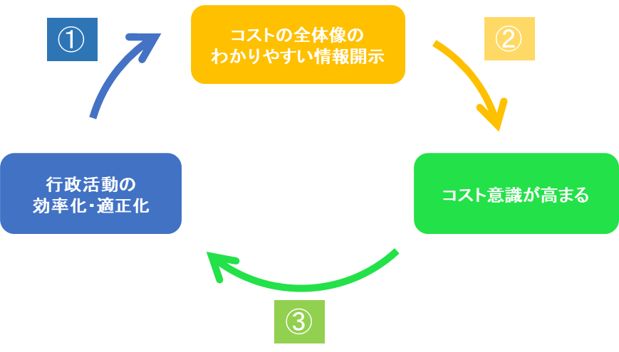
別添１

事業別フルコスト情報の開示について

 | ○ | 国が行政サービスを行うには、そのサービスを実施するために直接要するコスト（事業費）以外にも、サービスを行う公務員の「給与（人件費）」や、電気代・水道代などの「水道光熱費（物件費）」、使用している庁舎の「減価償却費」といった様々なコストが発生します。

 | ○ | フルコストは、こういった国の行政サービスを「人」、「物」、「事業」の３つの性質に分けて計算したコストの合計となります。

 | ○ | また、フルコストを「利用者１人当たり○○円」、「国民１人当たり○○円」という情報等を含めて、フルコスト情報という形で開示することで、行政サービスを受けるためにどの程度の負担が必要なのかイメージしやすくなります。

 | ○ | 省庁別財務書類の参考情報として、代表的な事業のフルコスト情報を開示することにより、国民の皆様に各省庁等の政策に関する理解を深めていただくとともに、職員のコスト意識を更に向上させ、より効率的・効果的な事業の執行に努めてまいります。

（別添2）
別添２

【参考】フルコストの算定方法について

フルコストの算定にあたっては、国家公務員給与等実態調査（人事院）及び省庁別財務書類における業務費用計算書等を活用して算定しております。

１．人にかかるコスト
国家公務員給与等実態調査より算定した平均給与額等に、事業・業務に従事する各職員の概ねの業務量の割合を合計して算出した職員数を乗じて、当該事業・業務に係る「人にかかるコスト」を算出しております。

２．物にかかるコスト
業務費用計算書に計上されている庁費等の事務費の金額を、まずは各部局へ配分を行い、次に各部局から事業単位へ配分して当該事業・業務に係る「物にかかるコスト」を算出しております。

３．庁舎等（減価償却費）
庁舎等（減価償却費）についても、上記「２．物にかかるコスト」と同様、業務費用計算書に計上されている金額を、まずは各部局へ配分を行い、次に各部局から事業単位へ配分して当該事業・業務に係る「庁舎等（減価償却費）」を算出しております。

４．事業コスト
業務費用計算書に計上されている事業・業務に直接要する費用等を事業コストとして算出しております。

５．自己収入
手数料等として、税以外で直接受け入れた収入がある場合には、その額について算出しております。

６．単位当たりコスト
フルコストをその行政サービスの利用者等の単位で除して求める指標で、行政サービスの規模感がわかりやすくなります。

７．自己収入比率
フルコストに対して、その行政サービスの直接の受益者が負担した手数料等の収入の割合を示した指標です。過去の自己収入比率と見比べることなどで、その行政サービスにおける受益者負担が適正な水準となっているかを考えるきっかけになります。

特記事項

１．新型コロナウイルス感染症により、事業コスト等に影響が生じている事業があります。

２．令和元年度までは、試行的な取組としてフルコスト情報の開示を行っておりましたが、令和２年度より、本格的な取組としてフルコスト情報を開示しております。その際、算出方法等を一部変更しているため、試行的取組と同一の事業であっても令和元年度の計数と単純な経年比較ができない場合があります。

３．データベースにおける計数については、原則として表示単位未満切り捨てで処理しております。このため、合計額が一致しないことがあります。

４．データベースにおける割合については、原則として小数点第２位を切り捨て、小数点第１位までの表示としています。

５．該当計数が皆無の場合には「－」としています。

問い合わせ先
財務省大臣官房会計課 電話番号 ０３－３５８１－４１１１（内線：２１２５）

